massagerMAX
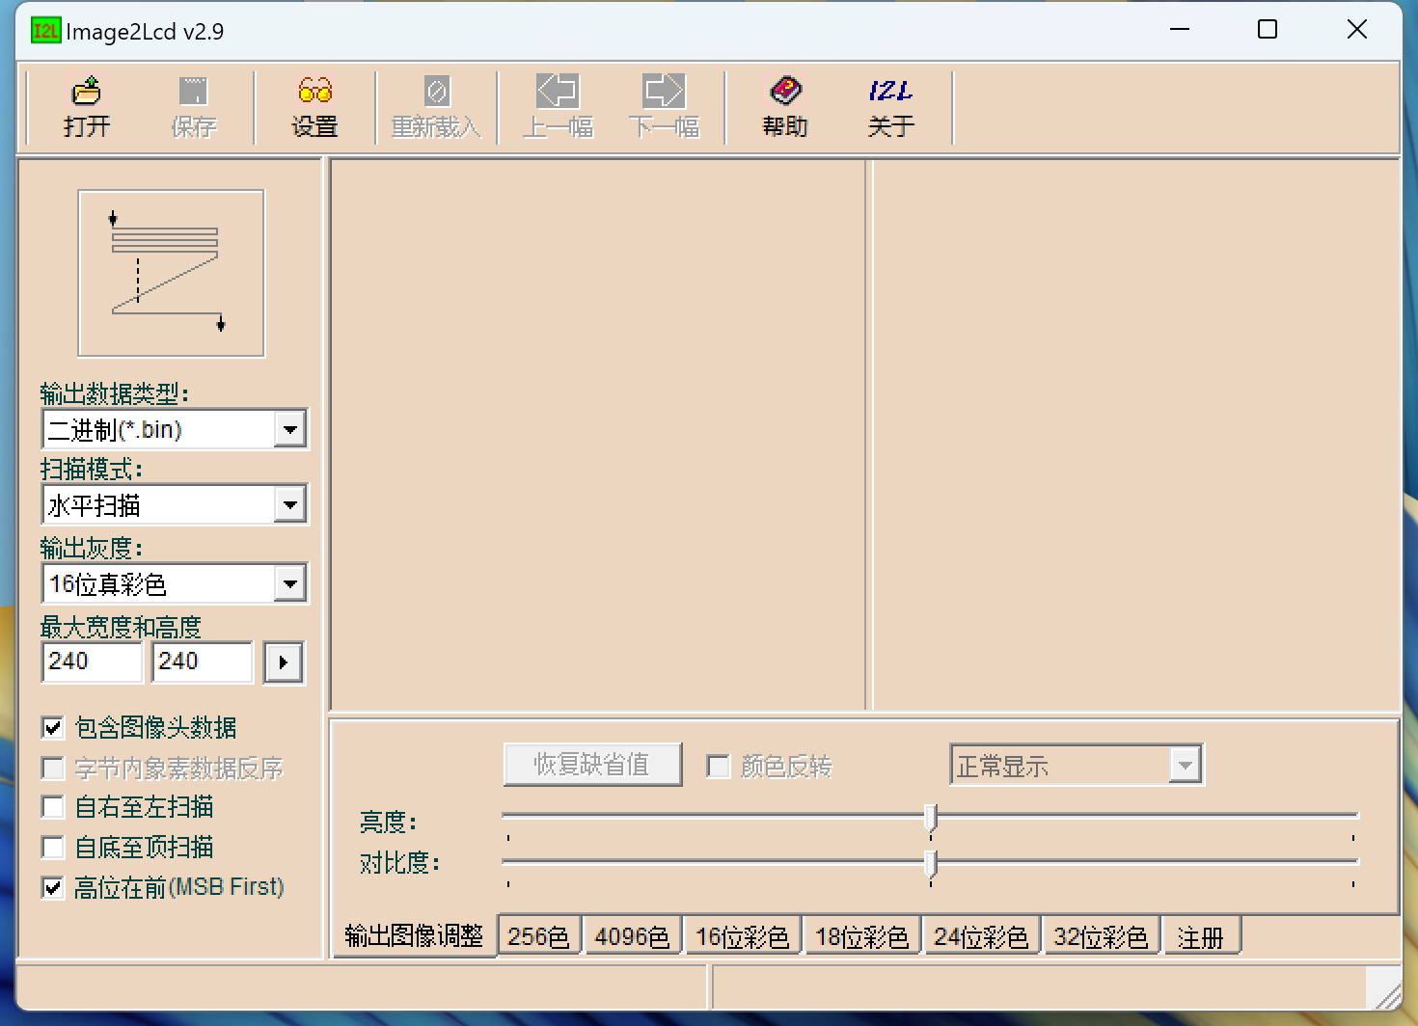
 | 文件名 | 文件大小(K) | 占用空间(K) | 偏移地址(10进制) | 偏移地址(16进制)
0 | app | 44 | 44 | 0 | 0 | 注：前4位地址填写APP大小，APP由第5位开始
1 | start | 112.1 | 116 | 45056 | B000
2 | pause | 112.1 | 116 | 163840 | 28000
3 | start_ico | 21.9 | 24 | 282624 | 45000
4 | pause_ico | 21.9 | 24 | 307200 | 4B000
5 | Level | 112.1 | 116 | 331776 | 51000
6 |  | 69 | 72 | 450560 | 6E000
7 |  | 118 | 120 | 524288 | 80000
8 |  | 118 | 120 | 647168 | 9E000
9 |  | 118 | 120 | 770048 | BC000
10 |  | 69 | 72 | 892928 | DA000
11 |  | 69 | 72 | 966656 | EC000

